készletértékelés
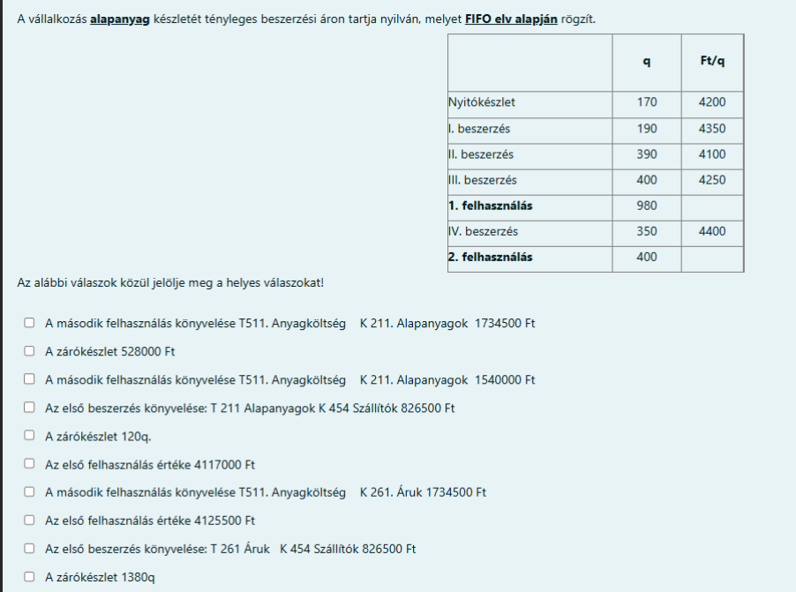

 | Ebben a vizsgapéldában KÉT TÉMAKÖR is benne van:

 | A) Készletek értékének kiszámítása

 | B) Készletbeszerzések és felhasználások könyvelése.

 | Egyszerűbb úgy tanulni, ha NEM KEVERJÜK ÖSSZE A KETTŐT:

 | Ezért itt most csak az értékeléssel, a számitásokkal foglalkozunk, és a könyvelést külön fogjuk tanulni.

 |  | ALAPANYAGGAL kapcsolatos számitások ( de ha ÁRUK vagy KÉSZTERMÉKEK , tehát másfajta készletek lennének: a számitások ugyanazok. Csak a könyvelés lenne más. )

 | A számitásokat két fajta módon lehet elvégezni.
 | a) FIFO módszer (Ez a gyakoribb)
 | b) Átlagár módszer

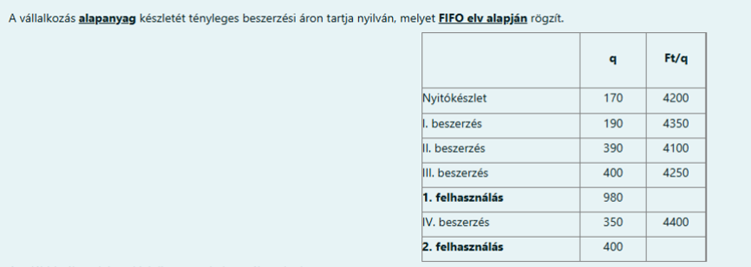
 | FIFO: First in First out : " ami legelőször került be, az megy ki legelőször"

 | 3 dolgot (értéket) kell kiszámolni: 1. felhasználás értéke + 2. felhasználás értéke + Zárókészlet értéke

 | 1. felhasználás: 980 mázsát használunk ( q )
 | A kérdés: mennyibe került ez a 980 mázsa??
 | nyitókészlet : 170 q, ennek az értéke = 170 q * 4200Ft/q = |  | 714,000 | Ft
 | kell még = 980 - 170 = 810 mázsa
 | I. beszerzés: 190 q, ennek az értéke = 190 q * 4350 Ft/q = |  | 826,500 | Ft
 | kell még = 810 - 190 = 620 mázsa
 | II. beszerzés: 390 q, ennek az értéke 390 q * 4100 Ft/q = |  | 1,599,000 | Ft
 | kell még = 620 - 390 = 230 mázsa
 | III. beszerzés = 230 q kell már csak , ennek az értéke = 230q * 4250 Ft/q = |  | 977,500 | Ft
 | a III. beszerzésből nem kellett minden, megmaradt: 400 - 230 = 170 q
 | az 1. felhasználás értéke összesen = 714000+826500+1599000+977500 = |  | 4,117,000 | Ft

 | 2. felhasználás: 400 mázsát használunk fel
 | III. beszerzésből maradt 170 q, ennek az értéke = 170q * 4250 Ft/q = |  | 722,500 | Ft
 | kell még: 400 - 170 = 230 mázsa
 | IV beszerzés: csak 230 mázsa kell, ennek az értéke 203q * 4400 Ft/q = |  | 1,012,000 | Ft
 | a IV. beszerzésből nem kellett minden, megmaradt 350 - 230 = 120 q
 | a 2. felhasználás értéke összesen = 722500+ 1012000 = |  | 1,734,500 | Ft

 | NINCS TÖBB FELHASZNÁLÁS: a IV. beszerzésből megmaradt 120 q lesz a zárókészlet mennyisége (ezt már idén nem használom fel )

 | Zárókészlet értéke = a 120 q a IV beszerzésből maradt meg: 120 * 4400 = |  | 528,000 | Ft

 | összefoglalva a válaszok:
 | 1. felhasználás értéke = |  | 4,117,000 | Ft
 | 2. felhasználás értéke = |  | 1,734,500 | Ft
 | Összes felhasználás értéke = |  | 5,851,500 | Ft
 | Zárókészlet mennyisége = |  | 120 mázsa | q
 | Zárókészlet értéke = |  | 528,000 | Ft

 | Mit mondtunk az eredménykimutatásan az anyagköltségről??? Anyagköltség = felhasznált anyagok értéke
 | Tehát az összes felhasználás értéke = összes anyagköltség értéke = |  | 5,851,500

 | Átlagár módszer: csúsztatortt (gördülő) átlagár : minden felhasználáskor (minden késztelcsökkenéskor) ki kell számolni.

1. felhasználás átlagára : összes, a felhasználásig megszerzett készlet értéke / összes, a felhasználásig megszerzett készlet mennyisége

 | Összes, a felhasználásig megszerzett készlet értéke:
 | nyitó = 170 * 4200 = |  | 714,000 | Ft
 | I. beszerzés = 190 * 4350 = |  | 826,500 | Ft
 | II. beszerzés = 390 * 4100 = |  | 1,599,000 | Ft
 | III. beszerzés = 400 * 4250 = |  | 1,700,000 | Ft
 | ÖSSZESEN = 714000+826500+1599000+1700000 = |  | 4,839,500 | Ft
 | Összes, a felhasználásig megszerzett készlet mennyisége
 | nyitó = |  | 170 | q (mázsa)
 | I. beszerzés = |  | 190 | q (mázsa)
 | II. beszerzés = |  | 390 | q (mázsa)
 | III. beszerzés |  | 400 | q (mázsa)
 | ÖSSZESEN = 170+190+390+400 = |  | 1,150 | q (mázsa)

Átlagár az 1. felhasználásnál = 4.839.500 Ft / 1150 q = |  |  | 4,208.26 | Ft/q
1. felhasználás érétke = 980 q * 4208,26 Ft/q = |  |  | 4,124,095 | Ft

MARADÉK: 1150 q - 980 q = 170 q, amelynek az átlagára 4208,26 Ft/q

2. felhasználás átlagára: összes, az első felhasználás után megszerzett (vagy meglévő) készlet érétke / összes, az első felhasználás után megszerzett vagy meglévő készlet mennyisége

 | maradék az 1. felhasználás után = 170q * 4208,26 Ft/q = |  | 715,404 | Ft
 | IV. beszerzés = 350 q * 4400 Ft/q = |  | 1,540,000 | Ft
 | ÖSSZESEN = 715404 + 1540000 = |  | 2,255,404 | Ft
 | maradék = |  | 170 | q
 | IV beszerzés = |  | 350 | q
 | ÖSSZESEN = 170 + 350 |  | 520 | q
Átlagár a 2. felhasználásnál = 2.255.404 Ft / 520 q = |  |  | 4,337.32 | Ft/q
2. felhasználás értéke = 400 q * 4337,32 Ft/q = |  |  | 1,734,928 | Ft
a maradék = 520 - 400 = 120 q, ez egyben a ZÁRÓKÉSZLET IS
Zárókészlet értéke = 120 q * 4337,32 (mindig a legutolsó átlagárral kell számolni) |  |  | 520,478 | Ft

 | összefoglalva a válaszok:
 | 1. felhasználás értéke = |  | 4,124,095 | Ft
 | 2. felhasználás értéke = |  | 1,734,928 | Ft
 | Összes felhasználás értéke = |  | 5,859,023 | Ft
 | Zárókészlet mennyisége = |  | 120 mázsa | q
 | Zárókészlet értéke = |  | 520,478 | Ft

 | Mit mondtunk az eredménykimutatásan az anyagköltségről??? Anyagköltség = felhasznált anyagok értéke
 | Tehát az összes felhasználás értéke = összes anyagköltség értéke = |  | 5,859,023

